미션 트리거 예시
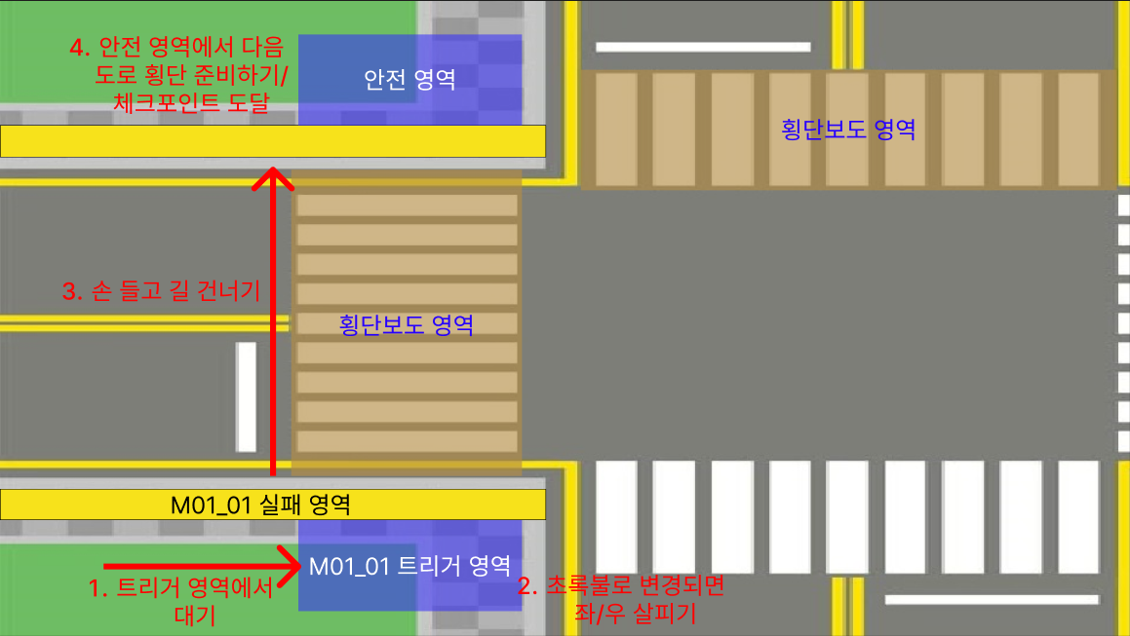
1 | 플레이어가 해당 영역 도착 | > | M01_01 미션 활성화 | > | M01_01 실패 영역 접근 시
 | ∨ |  |  |  | 실패 트리거 활성화
 | 신호등이 초록불로 변경됨 | > | M01_02 미션 활성화 | > | 좌,우 살피기 인디케이터가
 | ∨ |  |  |  | 가득 차기 전까지 성공 판정 X
 | M01_02 미션 성공 | > | M01_03, 04 미션 활성화 | > | 손을 내리거나, 횡단보도 영역
 | ∨ |  |  |  | 벗어날 시 미션 실패
 | M01_03 성공 조건 달성한 상태로 횡단보도 영역 횡단 성공
 | ∨
 | M01_03, M01_04 미션 성공
 | ∨
 | M01_05 미션 활성화
1

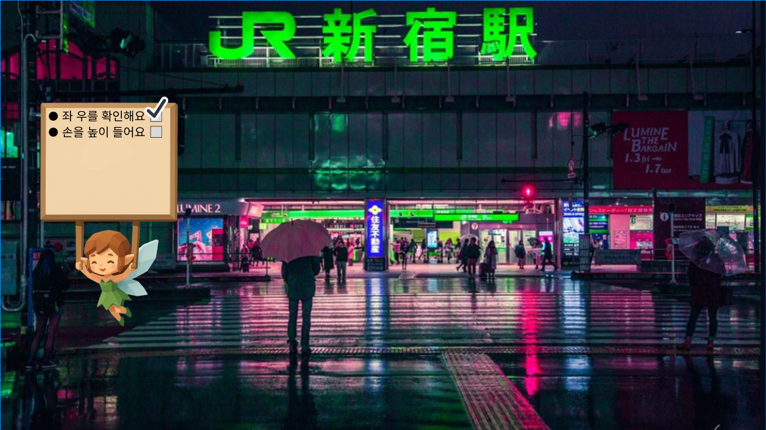
2 | 요정은 플레이어 주의를 떠다님
 | 정면 시야에 방해되지 않도록 왼쪽 or 오른쪽으로 치우쳐져 있으면 좋을듯

2

